クレジット
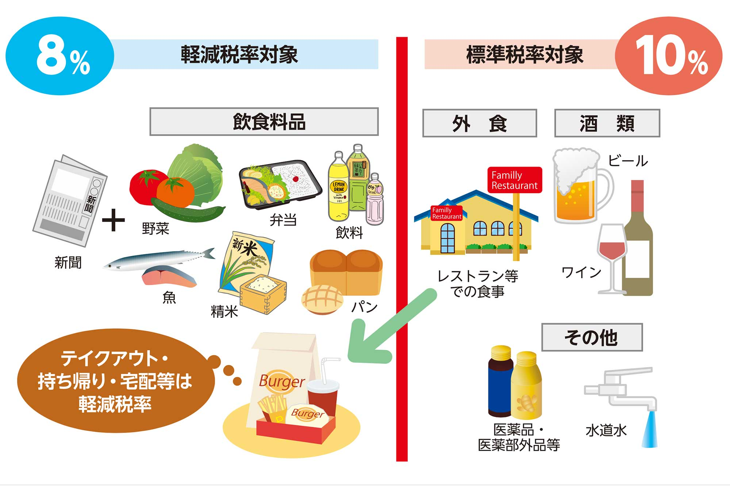
㈱ | 【クレジット】 | トヨタF |  | R8.09.11 引落し分
日付 | 勘定科目 | 消費税区分 | 支払金額 | 摘要（相手先・内容） | 備考 | 入力方法 |  |  |  | コピぺ
 |  |  |  |  |  | 〇〇/〇〇 | プルダウン・コピぺ | プルダウン・コピぺ
 |  |  |  |  |  | 日付 | 勘定科目 | 消費税区分
 |  |  |  |  |  | 11/4 | 福利厚生費 | 仕入10％
 |  |  |  |  |  | 11/5 | 消耗品費 | 仕入8％（軽）
 |  |  |  |  |  | 11/6 | 交際費 | 対象外
 |  |  |  |  |  | 11/7 | 旅費交通費 | 仕入8％（旧）
 |  |  |  |  |  | 11/8 | 車輌燃料費
 |  |  |  |  |  |  | 租税公課
 |  |  |  |  |  |  | 広告宣伝費 | 仕入10％
 |  |  |  |  |  |  | 荷造運賃 | 仕入8％（軽）
 |  |  |  |  |  |  | 通信費 | 対象外
 |  |  |  |  |  |  | 水道光熱費 | 仕入8％（旧）
 |  |  |  |  |  |  | 修繕費
 |  |  |  |  |  |  | 賃借料
 |  |  |  |  |  |  | 雑費 | 仕入10％
 |  |  |  |  |  |  | 仮払金 | 仕入8％（軽）
 |  |  |  |  |  |  |  | 対象外
 |  |  |  |  |  |  | 保険料 | 仕入8％（旧）
 |  |  |  |  |  |  | 支払手数料
 |  |  |  |  |  |  | リース料
 |  |  |  |  |  |  | 会議費 | 仕入10％
 |  |  |  |  |  |  | 諸会費 | 仕入8％（軽）
 |  |  |  |  |  |  | 雑収入 | 対象外
 |  |  |  |  |  |  | 仕入高 | 仕入8％（旧）
 |  |  |  |  |  |  | 外注費

 |  |  |  |  |  | 摘要に記載する隠語（記号）の例示
 |  |  |  |  |  | (1)インボイス番号ない場合 ①
 |  |  |  |  |  | ※上場企業、ETCなどは①不要
 |  |  |  |  |  | (2)軽減税率の場合 ⑧
 |  |  |  |  |  | (3)軽減税率でインボイス番号がない場合 ⑧①
 |  |  |  |  |  | (4)対象外(不課税)・非課税の場合 ②
 |  |  |  |  |  | ※税金、保険料などは②不要

 |  |  |  |  |  | 例示
 |  |  |  |  |  | 日付 | 勘定科目 | 消費税区分 | 支払金額 | 相手先・内容
 |  |  |  |  |  | 2026-08-02 | 交際費 | 仕入10％ | 10,000 | 藤原ゴルフ
 |  |  |  |  |  | 2026-08-02 | 交際費 | 対象外 | 850 | 藤原ゴルフ 利用税等 ②
 |  |  |  |  |  | 2026-08-02 | 交際費 | 仕入8％(軽) | 216 | 藤原ゴルフ ドリンク代 ⑧
 |  |  |  |  |  | 2026-08-05 | 車輌燃料費 | 仕入10％ | 2,282 | エネオス 軽油代
 |  |  |  |  |  | 2026-08-05 | 車輌燃料費 | 対象外 | 6,250 | エネオス 軽油税
 |  |  |  |  |  | 2026-08-08 | 交際費 | 仕入10％ | 3,300 | カーマ 材料仕入
 |  |  |  |  |  | 2026-08-09 | 外注費 | 仕入10％ | 19,800 | 伊藤内職代 外注 ①
 |  |  |  |  |  | 2026-08-09 | 交際費 | 仕入8％(軽) | 108 | 自販機ジュース代 ⑧
 |  |  |  |  |  | 2026-08-17 | 租税公課 | 対象外 | 400 | 印紙代 ②
 |  |  |  |  |  | 2026-08-26 | 運賃 | 仕入10％ | 3,300 | ヤマト運輸 運賃
 |  |  |  |  |  | 2026-08-30 | 諸会費 | 対象外 | 7,000 | 長久手商工会費 ②

計 |  |  | 0

